Structuur
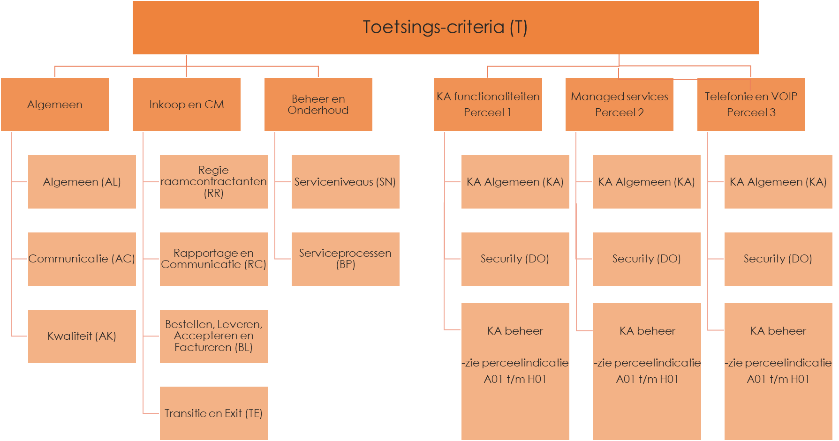
GGD GHOR
ROK partij
Leverancier 1
Leverancier 2
Leverancier …
ROK partij
Perceel | omschrijving | Aantal ROK | Minicompetitie | Verplicht aanbieden
 |  | Partijen
1.KA functionaliteiten (hardware) inclusief lokaal beheer | Laptops, (smart)phones (en toebehoren), PC-monitoren, overige KA hardware, presentatiemiddelen, netwerk. | 2 | Ja, door GGN | Ja
 | Inclusief groei naar dienstenmodel |  | ROK partij kan zelf ook aanbieden en is tussenpersoon

 |  |  | Broker/inkoop functie!
2. Managed services/onderhoud/Diensten | Cloud printing, device as a service, VDI, security; data; backup, printing, Azure. MS 365, managed LAN | 1 | Ja, door ROK partij | Ja
Software en licenties |  |  | ROK partij kan zelf ook aanbieden en is tussenpersoon
 |  |  | ROK partij is geen broker!

3. Telefonie en VOIP | Telefonie diensten | 1 | Ja, door ROK partij | Ja
 |  |  | ROK partij kan zelf ook aanbieden en is tussenpersoon
 |  |  | ROK partij is geen broker!

